Exception
java_training
 | src
 |  | bookstore
 |  | ph1_basic
 |  | ph2_oop
 |  | ph3_array
 |  | ph4_exception
 |  |  | Main.java | → | new



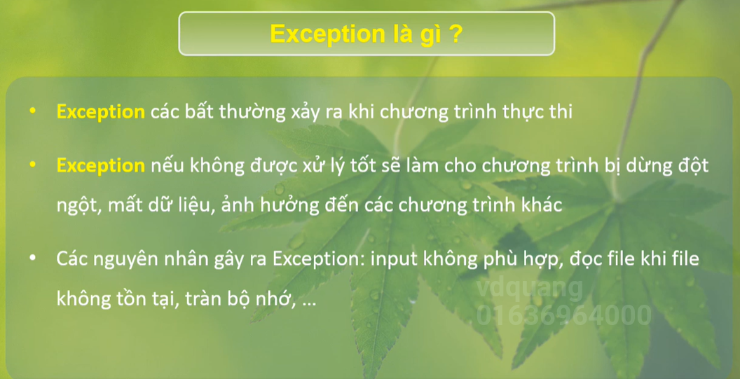

java_training\src\ph4_exception\Main.java
package ph4_exception;

public class Main {
public static void main(String[] args) {
study002();
}

// Ví dụ truy cập phần tử không tồn tại trong mảng
public static void study002() {
int[] arrInt = {1, 2, 3};

System.out.println("Nhận thẻ ATM");
System.out.println(arrInt[0]);
System.out.println(arrInt[1]);
System.out.println(arrInt[2]);
System.out.println(arrInt[3]); |  |  |  |  |  | → | exception xả ra do array chỉ có 3 phần tử mà thôi
System.out.println("Trả thẻ ATM");
}

// Ví dụ phép chia cho 0 và việc dừng chương trình đột ngột
public static void study001() {
// Giao dịch rút tiền ở máy ATM
// Có lỗi xảy ra chương trình bị ngưng đột ngột ảnh hưởng đến các xử lý khác của hệ thống

System.out.println("Nhận thẻ ATM");
System.out.println(5/0); |  |  |  |  |  | → | exception chia cho 0
System.out.println("Trả thẻ ATM");
}
}

Ví dụ phép chia cho 0 và việc dừng chương trình đột ngột

 |  |  |  |  |  |  | → | Khi có exception xảy ra nó sẽ làm dừng chương trình ngay lập tức

Ví dụ truy cập phần tử không tồn tại trong mảng

